Plan1
PROCESSOS NO GERENCIAMENTO DE PROJETOS | PROCESSOS NO GERENCIAMENTO DE PROJETOS
O que é um processo? | Processo: Um processo é um conjunto de ações e atividades inter-relacionadas que são executadas para alcançar um produto, resultado ou serviço predefinido (PMI, 2008). Cada processo é caracterizado por suas entradas, as ferramentas e as técnicas que podem ser aplicadas e as saídas resultantes.
- reservada para a questão acima - | 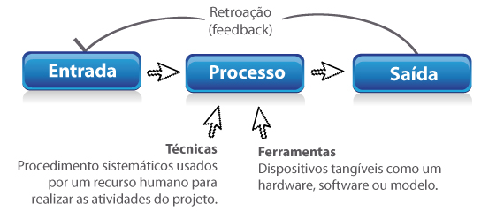
Que relevância os processos têm dentro de um projeto? | Para que um projeto seja bem-sucedido, a equipe do projeto deve selecionar os processos apropriados necessários para cumprir os objetivos do projeto. Para isso a PMBOK traz um grupo de 42 processos de gerenciamento, subdivididos em 5 Grupos de Processos pelas quais 9 Áreas diferentes do Projeto deverão passar para visando garantir o fluxo eficaz do projeto ao longo de sua existência. Estes 42 processos são encadeados, ou seja, o resultado do primeiro será a entrada do segundo e assim sucessivamente. Dessa forma, é muito importante que cada resultado seja prontamente avaliado a fim de eliminar dúvidas ou erros, para não avançarmos carregando problemas, isso é a retroação ou o conhecido feedback.
Quais são as 9 Áreas que o Gerenciamento de Processos PMBOK avalia? E quantos processos cada uma comporta? | 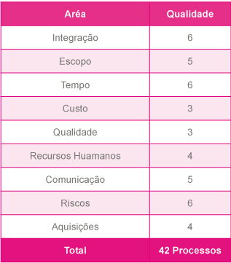
- reservada para a questão acima -
Quais são os 5 Grupos de Processos que cada uma das Áreas deve passar? | Iniciação: essa etapa leva 2 processos para definir um novo projeto ou uma nova fase de um projeto existente através da obtenção de autorização para iniciar o projeto ou a fase. Planejamento: são 20 processos realizados para definir o escopo do projeto, refinar os objetivos e desenvolver o curso de ação necessário para alcançar os objetivos para os quais o projeto foi criado. Execução: são os 8 processos realizados para executar o trabalho definido no plano de gerenciamento do projeto para satisfazer as especificações. Monitoramento e controle: são os 10 processos necessários para acompanhar, revisar e regular o progresso e o desempenho do projeto, identificar todas as áreas nas quais serão necessárias mudanças no plano e iniciar as mudanças correspondentes. Encerramento: são os 2 processos executados para finalizar todas as atividades de todos os grupos de processos, visando encerrar formalmente o projeto ou a fase.
- reservada para a questão acima -
Ilustre um Diagrama de Gerenciamento de Processos implementado: | 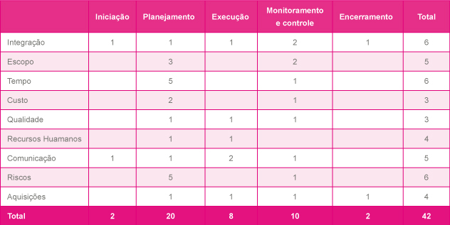
- reservada para a questão acima -
Como o Gerente de Projetos deve atribuir as ações sobre as áreas de Projeto? | Os conhecimentos, as habilidades e os processos descritos sempre devem ser aplicados de maneira uniforme em todos os projetos. Para qualquer projeto específico, o gerente de projetos, em colaboração com a equipe de projetos, sempre é responsável por determinar quais processos são apropriados e o grau de rigor apropriado para cada um. Perceba que a distribuição dois processos não é linear, os grupos de planejamento e monitoramento e controle são aqueles que concentram cerca de 70% dos processos, o que significa que devemos dar atenção maior a estes pontos no gerenciamento dos projetos.
PROCESSOS NO GERENCIAMENTO DE PROJETOS | PROCESSOS NO GERENCIAMENTO DE PROJETOS
O que é o Ciclo PDCA? | Ciclo PDCA: é uma técnica para melhoria contínua, o Ciclo PDCA ou Ciclo de Deming que visa melhorar o gerenciamento de uma atividade, tarefa ou processo. O ciclo PDCA visa: - A melhoria ocorre quanto mais o Ciclo PDCA for aplicado/ executado. - Otimiza a execução dos processos. - Possibilita reduzir custos e aumentar a produtividade. - Leva ao aperfeiçoamento e ajuste do caminho que o projeto deve seguir. - Processos considerados satisfatórios podem ser melhorados. - As melhorias podem ser gradativas.
- reservada para a questão acima -

